1006395
 |  |  |  |  Colocar foto de referencia o dibujo

PLANILLA DE DATOS GARANTIZADOS

CONECTOR A PRUEBA DE AGUA PARA CONDUCTOR 6/3 ROSCA DE 1" |  |  |  | CÓDIGO | 1006395
 |  |  |  | FECHA DE REVISIÓN | 2022-10-04
DESCRIPCIÓN SAP: CONECT A PRUEBA D/AGUA P/C. 6,3 ROSC 1" |  |  |  | ÁREA ESPECIALISTA | DIRECCIÓN DE DISTRIBUCION
ITEM | DATOS | UNIDAD | PEDIDO | OFRECIDO |  | COMENTARIO
1 | Empresa proveedora | …. | *
2 | Fabricante | …. | *
3 | Marca | …. | **
4 | Modelo | …. | *
5 | País de origen | …. | *
6 | Norma de fabricación y ensayos | …. | UL E51579 / ASTMD 2240 / ANSI B1 20.1
7 | Empaque | …. | Cajas de 200 unidades de 18 fundas plásticas de 16 unidades( Ver especificaciones de embalaje).
8 | Garantía de fabricación | Años | 5
9 | Características Generales | …. | ….
9.1 | Material del cuerpo | …. | Nylon 6/6
9.2 | Color del material | …. | Negro / Gris /Marrón
9.3 | Tapa del conector | …. | Tipo cónica con ajuste hexagonal de Nylon 6/6
9.4 | Cuña protectora | HA | Dureza Shore A 30 - 40
9.5 | Grado de protección | IP | 68
9.6 | Exposición a la intemperie |  | Resistente al cambio climático. Protección contra los rayos UV
10 | Características Dimensionales | …. | ….
10.1 | Longitud total sin tapa cónica y sin la goma protectora. | mm | 48
10.2 | Tipo de rosca | …. | NPT (Ver Dibujo)
10.3 | Diámetro nominal | Pulg. | 1''
10.4 | Altura de la rosca parte inferior | mm | 14
10.5 | Altura de la rosca parte superior | mm | 15
10.6 | Altura parte hexagonal | mm | 7
10.7 | Altura del cierre de la goma protectora | mm | 17.5
11 | Cuña protectora | ….. | …..
11.1 | Rango de cable metrico | mm | 9-21
12 | Tapa cónica | …. | …….
12.1 | Diámetro exterior hexagonal | mm | 42
12.2 | Diámetro agujero superior | mm | 25
12.3 | Altura | mm | 25
13 | Documentación | ….. | …..
13.1 | Certificación de ISO 9000 | …. | *

(*) A indicar por el oferente según aplique.
(**) Timbrado en el material de alto o bajo relieve.
 | Dibujo de medidas en milímetros

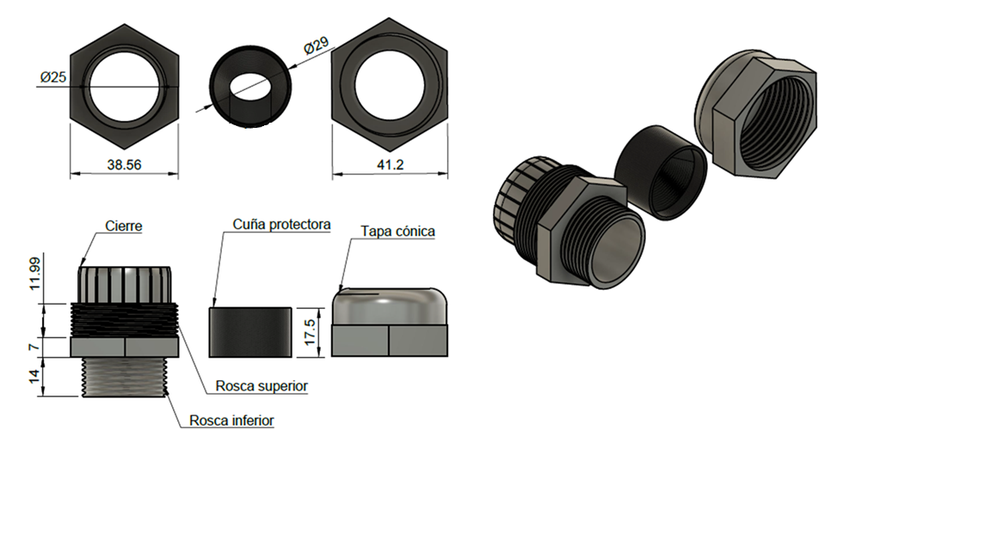


 |  |  |  |  | ……....…………………………………….
 |  |  |  |  | Fecha de oferta

 | ……...…………………………………………… |  |  |  | ……...……………………………………………
 | Luis José Almánzar |  |  |  | Nombre y firma del oferente
 | Encargado de Normativa

